상품제안서
샤오미 보조배터리 10000mAh 22.5W 초고속 기내반입 케이블 일체형 고속 충전 | 상품코드: F31471

 |  |  |  |  |  |  | 02-412-0044 | www.easy1.co.kr
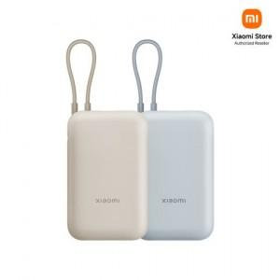

【상세/제작정보】

【인쇄/포장옵션】 | 레이저, 풀칼라 / 포장지포장

【공급단가】 | 수량 | 50~ | 100~ | 500~ | 1,000~ | 2,000~
*VAT별도 | 단가 | 22,680원 | 22,470원 | 22,260원 | 22,050원 | 21,840원

【상품 URL】 | https://dev.easy1.co.kr:443/src/goods_detail.php?gdno=31471

